배치
1. 배치하는데 참조가 될만한 자료, 컨셉 등
2. 부품의 위치가 정해져 있거나 가까이 배치 되어야 하는 부품의 리스트

 | 배치 요청사항
 | 1. 회로도 Page 2 참조 및 H/W팀 김정하 책임님과 협의

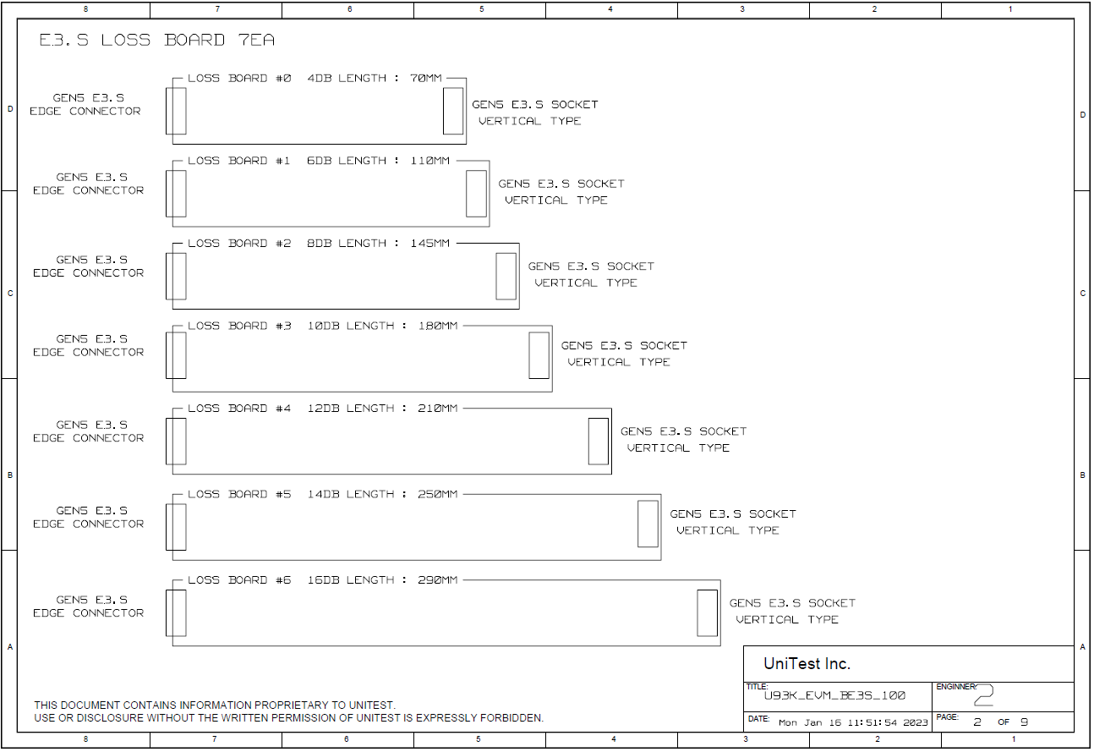
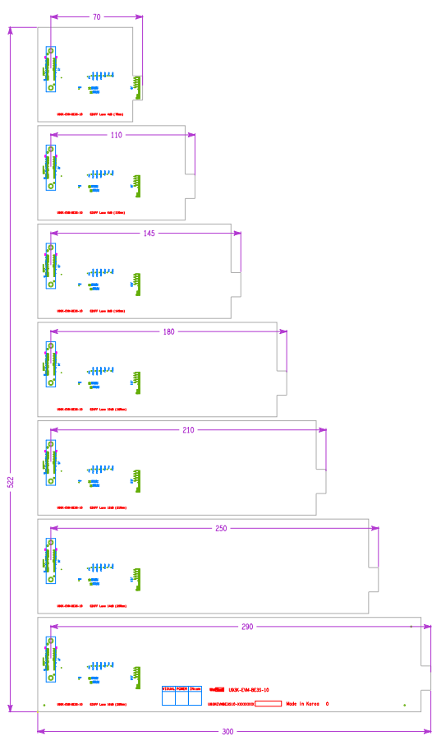

J1

J2

J3

J4

J5

J6

J7

소켓도면
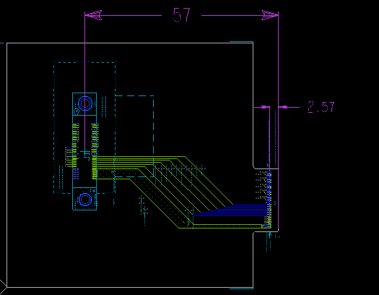
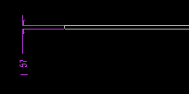
DUT / TB 보드는 소켓도면 반드시 必
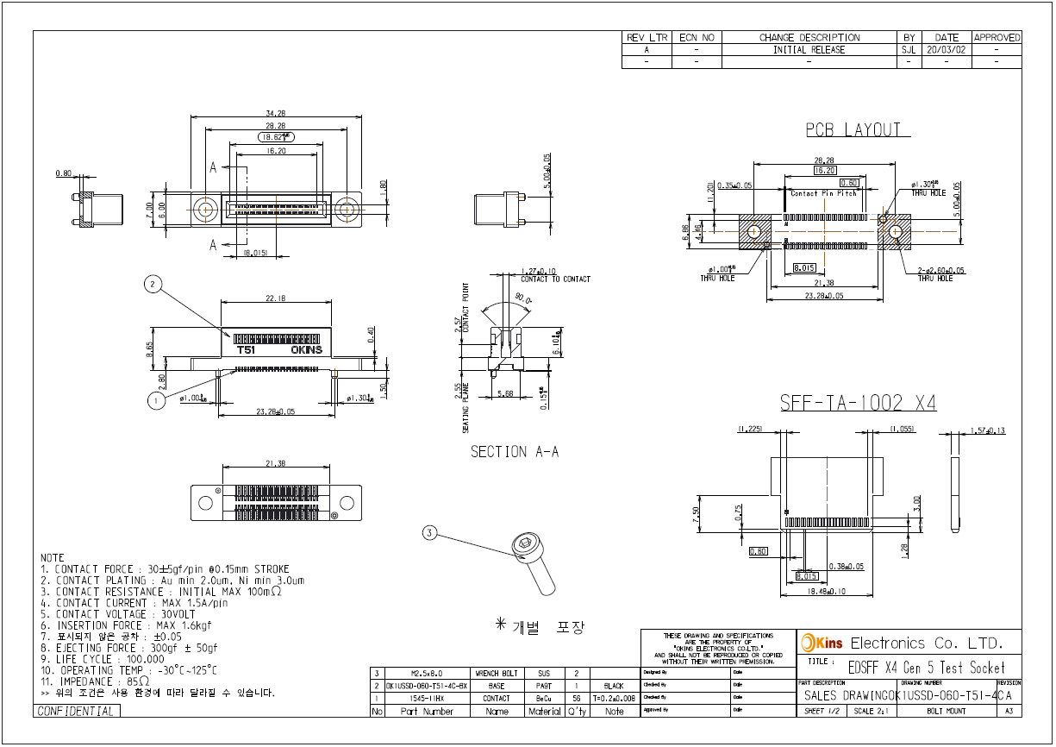

PCB팀 설계 완료 하고 도면과 소켓 & 젠더 검토 데이터 작성

파워
설계 완료 하고 PCB 팀 검토 데이터 송부시 작성
Net Name | Current Out [Max] | Source Reference | Source Device Name | Width (FR-4, 1oz, Inner Layer, 25℃, 25℃) | Layer
12V_0 | 8A |  |  | 15 mm | 7 Layer
12V_1 | 8A |  |  | 15 mm | 7 Layer
12V_2 | 8A |  |  | 15 mm | 7 Layer
12V_3 | 8A |  |  | 15 mm | 7 Layer
12V_4 | 8A |  |  | 15 mm | 7 Layer
12V_5 | 8A |  |  | 15 mm | 7 Layer
12V_6 | 8A |  |  | 15 mm | 7 Layer
3V3_0 | 2A |  |  | 3 mm | 12 Layer
3V3_1 | 2A |  |  | 3 mm | 12 Layer
3V3_2 | 2A |  |  | 3 mm | 12 Layer
3V3_3 | 2A |  |  | 3 mm | 12 Layer
3V3_4 | 2A |  |  | 3 mm | 12 Layer
3V3_5 | 2A |  |  | 3 mm | 12 Layer
3V3_6 | 2A |  |  | 3 mm | 12 Layer

